作成前に見てください
記入例
傷病手当金試算シートについて
・ | 病気休職（有給）期間の傷病手当金支給有無を確認するための試算を行います。
・ | 病気休職（有給）開始月以前の組合員期間が継続して12月以上ある組合員の場合は、このシートを使用します。
・ | 開始月、終了月のそれぞれについて、「入力シート①」と「入力シート②」に必要事項を入力してください。
・ | 病気休職（有給）が複数回ある場合、それぞれの休職期間の開始月と終了月について、試算シートを作成します。
・ | 休職期間が1か月未満の場合は、短期給付担当に問い合わせてください。
 | 事務担当者様向け注意事項
【事前審査の提出】
・ | 事前審査時に、病気休職（有給）の開始月と終了月の２種類を作成し、参照した給与明細（写）を 添付して提出してください。
・ | 試算の結果、「有給休職中の傷病手当金支給」欄に有・無のいずれが表示されても、開始月と終了月の２種類を事前審査に提出してください。 ※開始月の試算で支給有が見込まれ、病気休職（有給）終了日の前月の給与明細発行前に 事前審査を提出する場合は、開始月分のみの提出でも構いません。
・ | 事前審査には、「試算シート【開始月】（提出）」「試算シート【終了月】（提出）」を印刷して提出してください。入力シート①②の提出は不要です。
【休職開始後の標準報酬月額改定】
・ | 標準報酬月額は、休職による減給のみを理由に改定はされません。休職開始後に等級が変わる改定があった場合、念のために処理誤りでないかを御確認ください。改定の修正が必要な場合、支給が遅れる可能性があります。

入力シート①【開始月】
...
【記入例】
組合員名：公立 太郎 所属所：〇〇区立××小学校
組合員番号：01234567-00
公立学校共済組合東京支部の資格取得日：平成30年４月１日
病気休暇（有給）：令和３年４月１日から令和３年６月29日
病気休職（有給）：令和３年６月30日から令和４年６月29日
病気休職（無給）：令和４年６月30日から令和５年３月31日
標準報酬月額
令和４年６月（給与明細）：470,000円
令和３年９月１日（定時決定）：470,000円
令和２年９月１日（定時決定）：470,000円
令和元年９月１日（定時決定）:380,000円
平成30年９月１日（定時決定）：380,000円
平成30年４月１日（資格取得時決定）：340,000円
2020-07-01 | から | 2021-06-01
...

入力シート②【開始月】
...
0 | 0
...
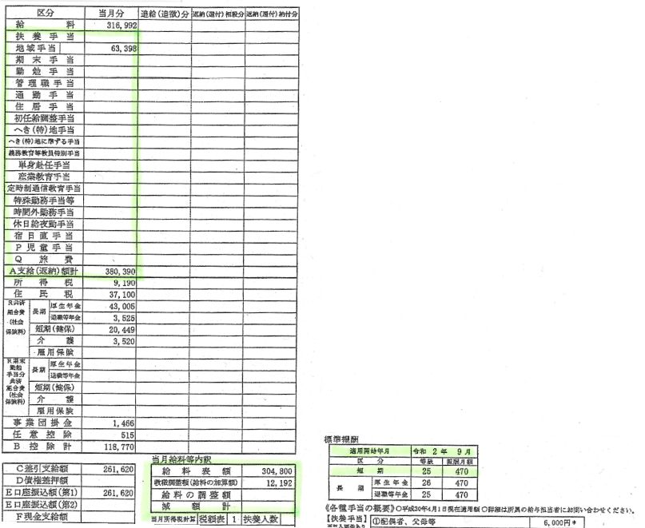
【入力例】
給料表額 304,800円
教職調整額（給料の加算額） 12,192円
給料の調整額 0円
扶養手当 0円
地域手当 63,398円
住居手当 0円
...

試算シート【開始月】(提出)
〔用紙No.傷病手当3〕
 |  |  | 2021-06-30
...
 | 00-1111-2222

 |  |  | 2021-07-30

0円
勤務を要する日数が
Ａ4 |  | 23日 |  | の場合
...
← こちらの例では、「有給休職期間中の支給有無」
の結果が「無」となっています。
この場合、病気休職（有給）の開始時点では
傷病手当金の支給が開始されません。
...
 |  |  |  |  |  | 】
...
 |  |  |  |  | 無

 |  |  |  |  | 無

 |  |  |  |  | 無

 |  |  |  |  | 無

 |  |  |  |  |  | （令和４年１月）

入力シート① 【終了月】
...
【記入例】
組合員名：公立 太郎 所属所：〇〇区立××小学校
組合員番号：01234567-00
公立学校共済組合東京支部の資格取得日：平成30年４月１日
病気休暇（有給）：令和３年４月１日から令和３年６月29日
病気休職（有給）：令和３年６月30日から令和４年６月29日
病気休職（無給）：令和４年６月30日から令和５年３月31日
標準報酬月額
令和４年６月（給与明細）：470,000円
令和３年９月１日（定時決定）：470,000円
令和２年９月１日（定時決定）：470,000円
令和元年９月１日（定時決定）:380,000円
平成30年９月１日（定時決定）：380,000円
平成30年４月１日（資格取得時決定）：340,000円
2021-07-01 | から | 2022-06-01
...

入力シート② 【終了月】
...
【入力例】
給料表額 304,800円
教職調整額（給料の加算額） 12,192円
給料の調整額 0円
扶養手当 0円
地域手当 63,398円
住居手当 0円
...

試算シート【終了月】(提出)
〔用紙No.傷病手当3〕
 |  |  | 2022-06-29
...
 | 00-1111-2222

 |  |  | 2022-05-29

9,982円
勤務を要する日数が
Ａ4 |  | 23日 |  | の場合
...
← こちらの例では、「有給休職期間中の支給有無」
の結果が勤務を要する日数が23日の場合に「有」
となっています。
この場合、病気休職（有給）の終了前に
要勤務日数23の月に傷病手当金の支給が
生じる見込です。
有給休職開始時点では「無」、終了時点では「有」
が表示された場合は、有給休職中の全ての月の
給与明細写しを、試算シート（開始月、終了月）と
共に事前審査書類として提出してください。
（短期給付担当にて支給開始月を確認します。）
...
 |  |  |  |  |  | 】
...
 |  |  |  |  | 無

 |  |  |  |  | 無

 |  |  |  |  | 無

 |  |  |  |  | 有

 |  |  |  |  |  | （令和４年１月）

